注文書
Fax 送信先：03-6831-2723 上田宛
Mail：Atsushi.Ueda@amersports.com

 |  |  | 全国選抜テニス高校テニス42回大会記念Tシャツ注文用紙

◆（顧問の先生へ）各項目へのご記入をお願い致します。必ず、顧問の先生のお名前をご記入下さい。
◆ FAXまたは、メールにてご送信ください。今回からメールでのお申込みが可能になります。ご記入頂き、メールに添付してお申し込みください。

今年は4回の受注期間を設定させて頂きます。
①1月13日17時までのお申込分につきましては、お届けが2月3日着予定になります。
②1月27日17時までのお申込分につきましては、お届けが2月17日着予定です。
③2月10日17時までのお申込分につきましては、お届けが3月2日着予定になります。
④最終2月24日17時までのお申込分につきましては、3月17日着にて対応させて頂きます。

※代引きでの納品になりますのでご注意下さい
学校名：

お申込人名 （フルネームでお願いします）：
〒 | －
お受取先住所：
電話番号： |  |  |  |  | 携帯電話番号：
FAX送信日： | 月 日
備 考

販売価格： 1枚 3,000円（税込）
サイズ | カラー | 素材 | Ｓ | Ｍ | Ｌ | ＸＬ | 合計枚数

UNISEX | BLACK | ポリエステル |  |  |  |  | 0
 |  |  | 枚 | 枚 | 枚 | 枚 |  | 枚

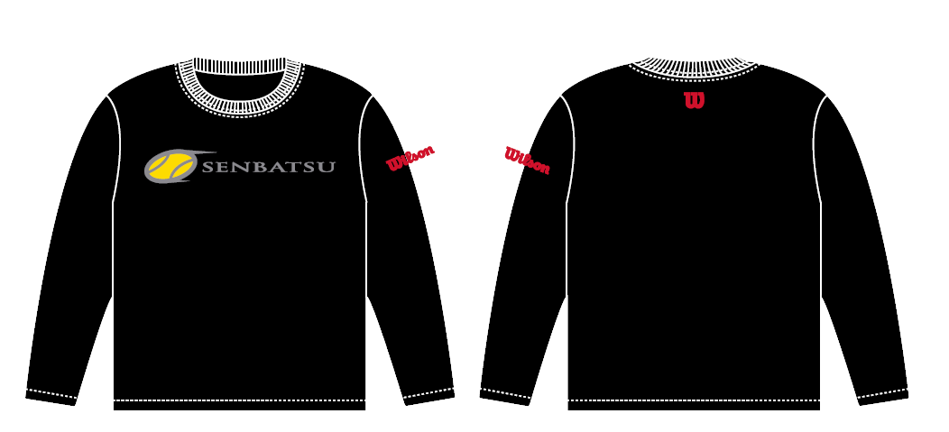
 |  |  |  |  |  |  | 0
 |  |  |  |  |  | 合計金額： |  | 円

※ご注意
今年より現金振込みではなく、代引きでの対応になりますので集金をお願い致します。
※沖縄県の学校様、離島の学校様からのお申込につきましては、お申込み枚数により、別途実費運賃を頂くことがあります。
ご希望の場合は上田までご連絡下さい。

